关系图
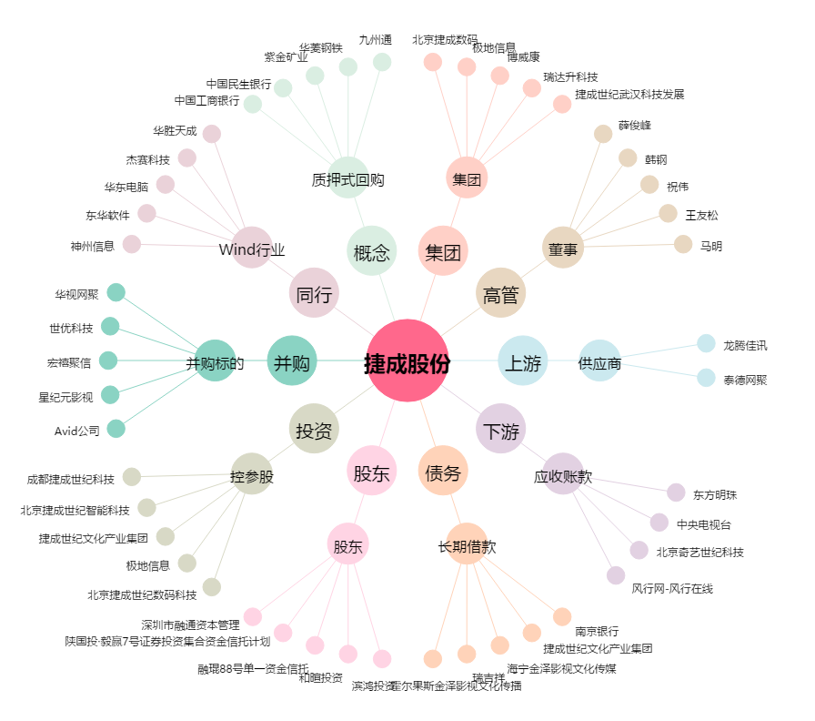
捷成股份[300182.SZ] - 关系概览图

